Berekeningsmodel
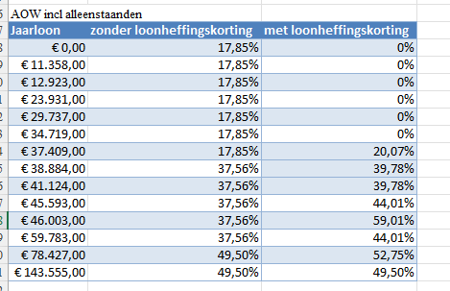
Berekeningsmodel jaarinkomen

Werktijdfactor | 0.4250 | Stappenplan berekeningsmodel invullen:
Schaal | LB | 1. Vul uw werktijdfactor in.
Trede | 1 | 2. Vul de juiste schaal en trede in a.d.h.v. het keuze menu.
Individuele bruto toelage | € - | 3. Vul evt. structurele bruto toelagen in.
Bruto salaris | € 1,539.35 | 4. Zoek in de kolom 'Jaarloon' in onderstaande tabel uw nieuwe jaarloon op.
Eindejaarsuitkering | € 128.23 | Valt uw jaarloon tussen 2 bedragen? Houdt dan het laagste bedrag aan.
Oktobertoelage | € 10.71 | 5. Check op uw salarisstrook of u wel of niet de loonheffingskorting laat toepassen.
Vakantietoeslag | € 123.15 | 6. Bepaal a.d.h.v. de uitkomst van stap 4 en 5 welk percentage bijzonder tarief van toepassing is.
Arbeidsmarkttoelage | € 0.00 | 7. Wijkt dit percentage bijzonder tarief af van uw huidige percentage? Geef dan aan uw werkgever door
 |  | welk nieuw percentage moet worden toegepast. Uw werkgever geeft dit per mail aan contactpersoon PSA door.
Totaal jaarinkomen | € 20,320.24 | Let op: de loonheffingskorting en percentage bijzonder tarief staan onderaan de salarisstrook.

Onderstaande tabel geldt voor werknemer jonger dan AOW-leeftijd |  | Dit berekeningsmodel geeft een indicatie van het jaarinkomen. Aan deze berekening kan geen rechten worden ontleend.
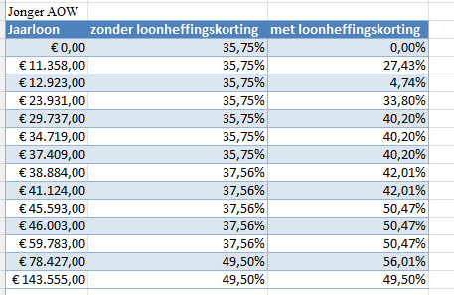

Let Op! Onderstaande tabel geldt voor werknemers van AOW-gerechtigde leeftijd en ouder, excl. alleenstaandeouderenkorting
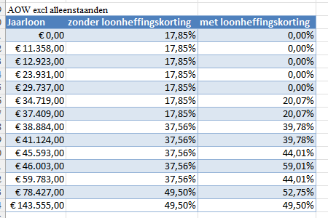

Let op! Onderstaande tabel geldt voor werknemers van AOW-gerechtigde leeftijd en ouder, incl. alleenstaandeouderenkorting

